商业
3.3
3.3
3.3
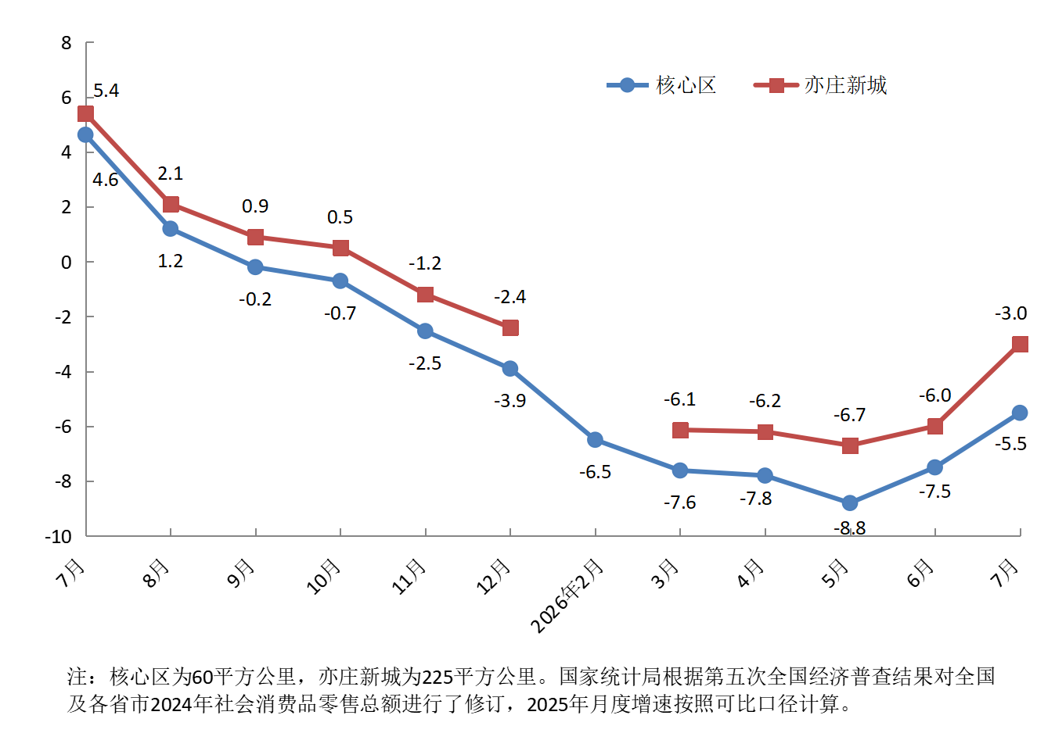
社会消费品零售总额
 |  | 单位：亿元 | 2026年1-7月社会消费品零售总额累计增速（%）
指 标 | 2026年1-7月 | 增 减%
社会消费品零售总额（核心区） | 1678.3 | -5.5
按消费形态分 | * | *
商品零售 | 1654.6 | -5.6
餐饮收入 | 23.7 | 2.8
社会消费品零售总额（亦庄新城） | 1943.7 | -3.0
备注：核心区为60平方公里，亦庄新城为225平方公里。社会消费品零售总额（核心区）按消费形态分，餐饮收入为住宿和餐饮业餐费收入，住宿和餐饮业商品销售额计入商品零售。

